Инструкция для прайса
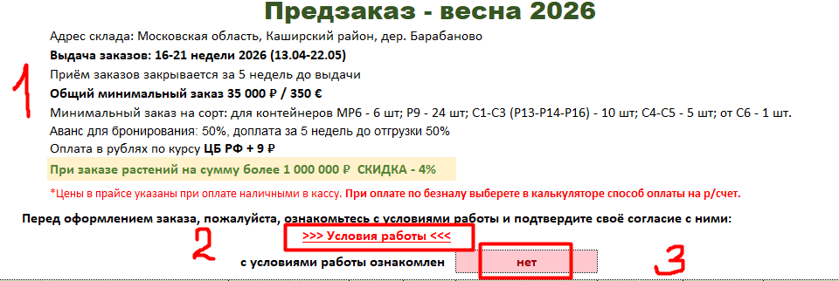

1. Общие обязательные правила. Любое отклонение – повод для согласования с менеджером.
2. Если нажмем на условия работы, провалимся на лист с условиями работы для новых клиентов.
3. Для того, чтобы начать пользоваться в полной мере прайсом, необходимо нажать на розовое поле «НЕТ» и выбрать «ДА», если согласны со всеми условиями.

1. Предложение подписаться на наш телеграм канал, или по коду, или запросить у менеджера ссылку.

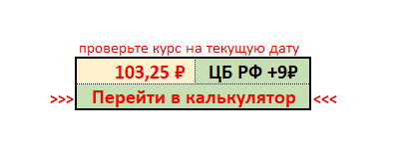

1. Указать курс на текущий день вместе с менеджером ЦБ + 9руб. Как только указана цифра текущего курса, цены в евро в табличной части прайса пересчитываются в рубли.
2. «Перейти в калькулятор» - это рабочая кнопка. Можем нажать и перейти на лист с расчетами, посмотреть, оценить, с чем имеем дело.

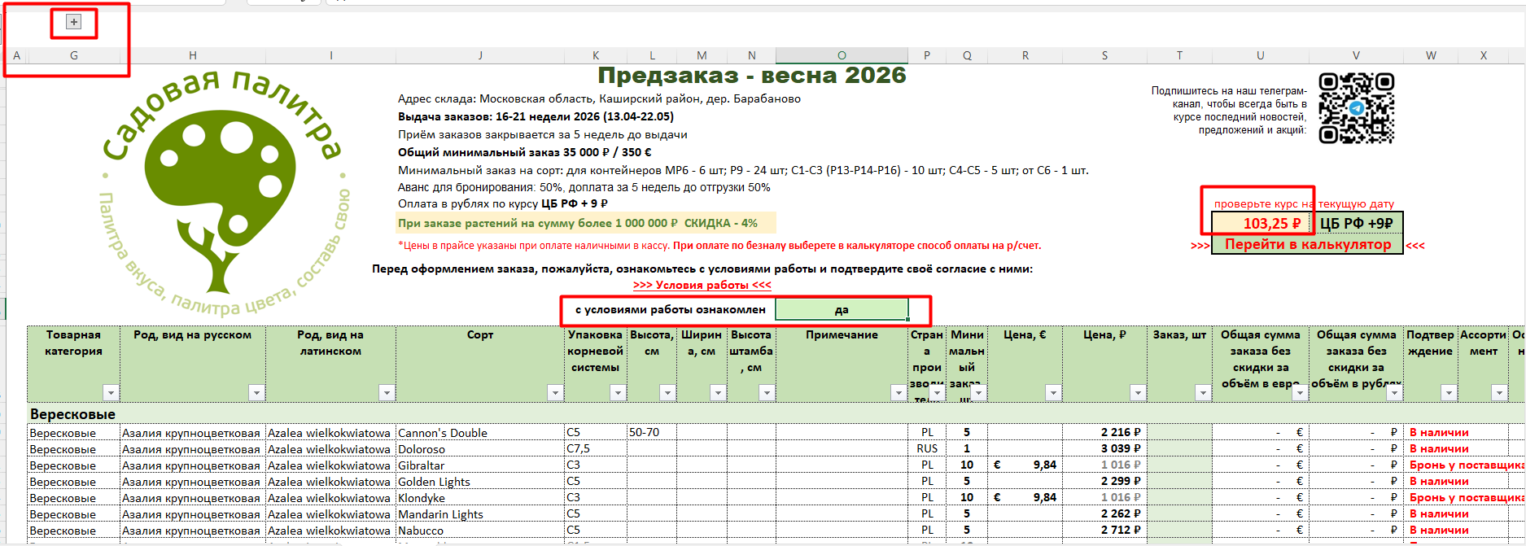

Готовый для заполнения заказа прайс выглядит следующим образом:
С условиями ознакомились и поставили ДА
Текущий рабочий курс проставили в необходимом окошке.
Теперь можем заполнять зеленый столбец Т (заказ, штуки).
Работают фильтры на каждом столбце для облегчения выбора и просмотра ассортимента.
Статус позиции также обозначен – в наличии или бронь у поставщика.

ПРИМЕР ЗАПОЛНЕННОГО ЗАКАЗА

Как только проставлены необходимые для заказа количества растений, начинает работу калькулятор:
Переходим на страницу КАЛЬКУЛЯТОР или внизу, где страницы, или кнопка перехода в калькулятор, где курс. Видим заполненные поля: курс, который указали на 1 странице, количество и сумма растений с разбивкой на Европу и Россию.

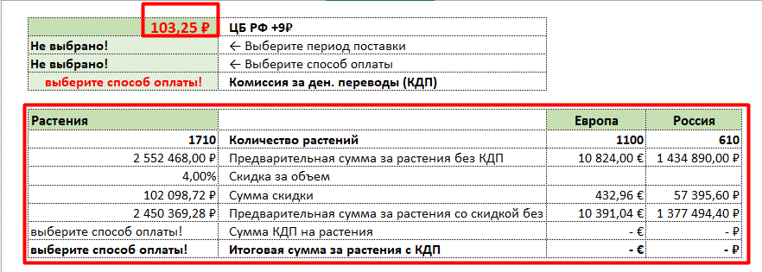

Далее работаем с оформлением заказа:
Какой период поставки интересует? Выбираем.

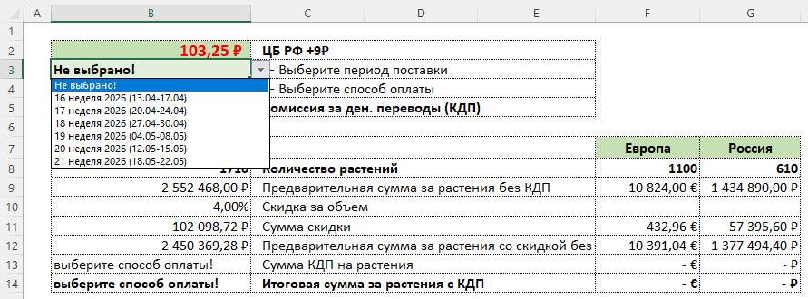

Какой способ оплаты заказа предпочтительнее? В КАССУ - наличные

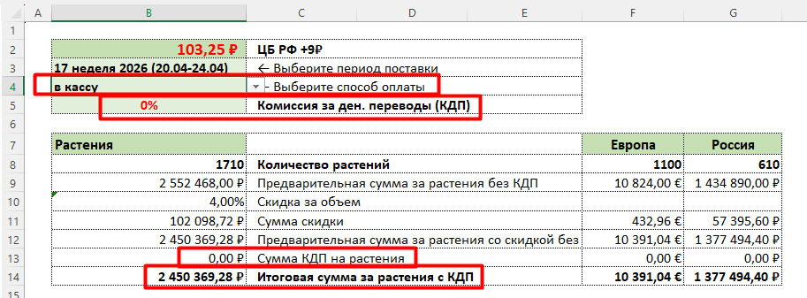

Какой способ оплаты заказа предпочтительнее? НА Р/СЧЕТ – безнал

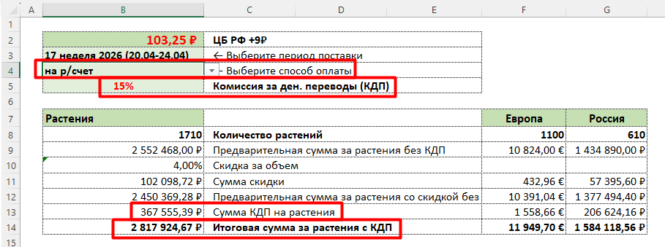

Оформляем далее заказ по ПЛАТНЫМ услугам:

Раздел находится в разработке. Мы принимаем любую помощь и совет для удобства пользования нашим калькулятором.

Для большей сохранности и надежности – упаковываем заказ в ПЛАТНУЮ тару.

Способ доставки заказа - на выбор: самовывоз из нашего склада, доставка до ТК, доставка до клиента.

При выборе способа доставки ДО КЛИЕНТА, необходимо вручную внести километры до пункта назначения.
Например, построить маршрут от склада до точки В и ввести эту цифру.

Когда весь калькулятор заполнен по порядку с учетом потребностей, можно посмотреть на итоговую сумму заказа.
Сумма является ориентировочной, потому что платные услуги дорабатываются и могут измениться как в меньшую, так и большую сторону.

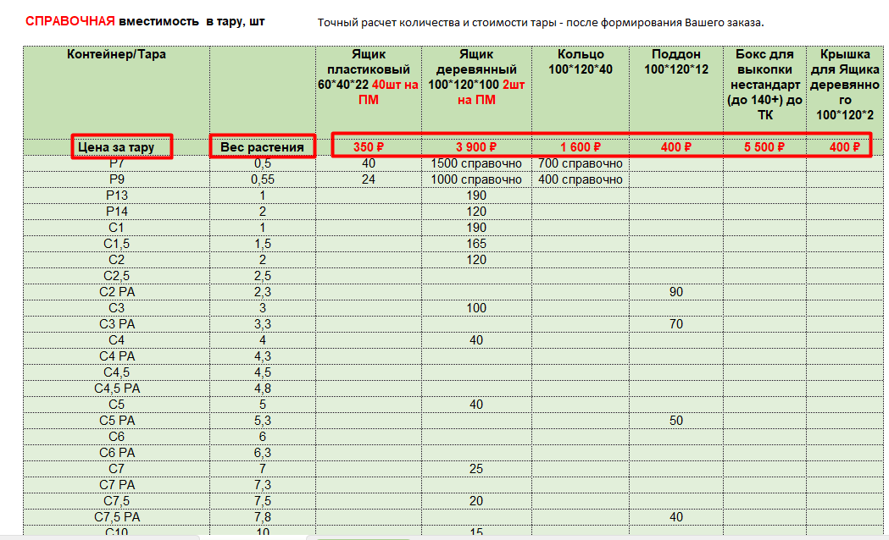

Справочная информация по вместимости в тару и цене за тару.

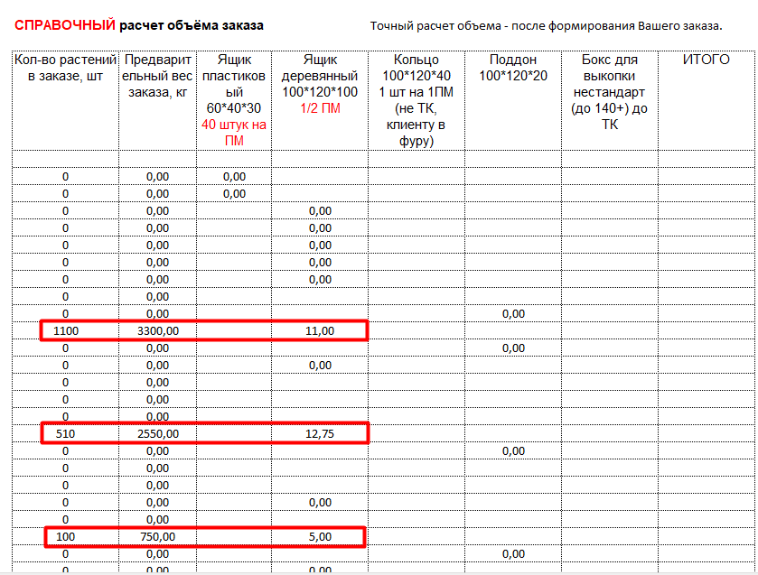

Справочный расчет объема заказа для доставки.

Условия работы
Московская область, Каширский район, дер. Барабаново
Тел.: +7 925 022 88 21; +7 925 023 18 95; +7 925 022 48 61 E-mail: opt1@sadovaypalitra.ru; opt2@sadovaypalitra.ru; opt3@sadovaypalitra.ru

✓ | Для оформления договорных документов:
Индивидуальным предпринимателям: |  | Юридическим лицам:
 | ● Копию свидетельства ЕГРИП | ● | Копию Устава
 | ● Копию ИНН | ● | Копию выписки из ЕГРЮЛ
 | ● Копию паспорта | ● | Копию уведомления УСН или ЕНВД
 | ● Копию уведомления УСН или ЕНВД | ● | Карточку с реквизитами предприятия

✓ | Для обеспечения высокого сервиса обслуживания и правильного понимания Ваших потребностей:
 | ● Заполненную Анкету клиента (шаблон необходимо запросить у Вашего менеджера)

✓ | Заказ должен быть заполнен в форме настоящего Прайс-листа и:
 | ● Соответствовать его требованиям к общему минимальному заказу
 | ● Соответствовать его требованиям к минимальному заказу / кратности на сорт
✓ | Бронирование заказа осуществляется исключительно после внесения аванса для бронирования
✓ | Бронирование и предварительные подтверждения по заказам предоставляются до момента выпуска Производителем готовой продукции на основании его прогнозных данных. В процессе производства эти данные могут неоднократно изменяться по независящим от Производителя причинам (пример: погодные катаклизмы)
 | ● Исходя из этой информации Вам необходимо принять решение о сроках размещения заказа:
 | - разместить заказ заранее и иметь возможность бронирования максимально широкого ассортимента продукции, но быть готовым к тому, что информация о первоначальном подтверждении по заказу может меняться
 | - разместить заказ ближе к дате отгрузки из доступного на тот момент стока (как правило, небольшого по ассортименту), но сразу получить более стабильное подтверждение
✓ | В связи с динамично меняющимися свободными остатками часть заказа или заказ полностью могут быть не подтверждены
 | ● Чем больше времени проходит с момента выставления счета на оплату до момента поступления оплаты на наш р/счет, тем выше вероятность неподтверждений
 | ● В случае неподтверждения заказа мы возвращаем аванс, либо, при Вашем согласии, взамен неподтвержденных сортов предлагаем замены
✓ | После внесения аванса для бронирования, частичный или полный отказ от заказа по Вашей инициативе не возможны.

✓ | На протяжения всего периода работы мы будем информировать Вас обо всех изменениях, связанных с исполнением заказа
✓ | Вам необходимо своевременно и в полном объеме производить все оплаты по заказу
 | ● В случае нарушения сроков оплаты по заказу, предусмотренных условиями Прайс-листа, мы оставляем за собой право аннулировать Ваш заказ и направить товар в свободную продажу. Возврат внесенных по заказу авансов будет произведен в течение 10 дней после полной реализации заказа за минусом понесенных нами затрат на доставку, сборку, хранение и прочих
✓ | Мы уведомим Вас о дате готовности Товара к отгрузке
 | ● Вам будет необходимо осуществить приемку Товара оговоренным способом в срок, не превышающий 3-х рабочих дней с момента уведомления.
✓ | Товары отгружаются с нашего склада на условиях самовывоза или путем организации доставки нашими силами, но за Ваш счет
 | ● Во избежание длительного ожидания получения заказа в очереди, отгрузка товаров с нашего склада производится на основании Графика отгрузки
 | ● Включение заказа в график отгрузки производится после полной его оплаты и, в случае необходимости доставки заказа до терминала транспортной компании, после предоставления Вами Доверенности на право передачи заказа в транспортную компанию.
 | ● График отгрузки утверждается не позднее 14:00 дня предшествующего отгрузке. Поэтому при оплате заказа или предоставлении доверенности после 14:00 заказ может быть включен в График отгрузки не ранее, чем через один рабочий день.
✓ | Мы не несем ответственности за частичную недопоставку заказа, вызванную неурожаем, либо гибелью растений по причине рисков хранения у Производителя, а также рисков связанных с изъятием сотрудниками таможни образцов товара для взятия проб в целях фитосанитарного контроля

✓ | Во время выкопки выдача растений осуществляется не раннее 6-12 дней после оплаты заказа.
✓ | Сроки выкопки и выдачи растений могут изменяться в зависимости от погодных условий.

✓ | Мы предоставляем услуги по доставке заказов:
 | ● До адреса Покупателя (По Москве и МО)
 | ● До терминала любой транспортной компании в г. Москве
✓ | Вы самостоятельно выбираете транспортную компанию, определяете условия доставки заказа транспортной компанией в пункт назначения и направляете нам четкое задание на передачу груза в форме Доверенности
 | ● Мы осуществляем передачу товара в транспортную компанию строго в соответствии с требованиями, указанными Вами в бланке доверенности
 | ● Право собственности на Товар и риск случайной гибели переходят к Вам с момента передачи нами Товара в транспортную компанию
 | ● Мы не несем ответственности за потерю качества товара в период его доставки транспортной компанией

✓ | Если мы передаем Товар, собранный в закрытую тару (в упаковке Производителя) или Вы физически не имеете возможности произвести детальную приемку Товара при его отгрузке, то имеете право в течение 3-х рабочих дней с момента получения Товара, сообщить нам об обнаруженных недостатках путем предъявления претензии
 | ● Претензия должна быть составлена в письменном виде по установленной нами форме. Шаблон формы претензии мы высылаем по запросу
✓ | Мы принимаем к рассмотрению претензии:
 | ● только подтвержденные фотографиями каждой единицы Товара и тары
 | ● к качеству и/или количеству поставленного товара по его состоянию на момент получения и не принимаем и не рассматриваем претензии к гибели товара случившейся в процессе Вашей производственной деятельности по выращиванию/доращиванию готовой продукции (исключения составляют претензии к пересорту, которые можно выявить только на определенных этапах роста растений).
 | ● если совокупная сумма в ней по качеству и количеству, превышает:
...

